상품제안서
키친플래그 스테인레스 304 밀폐용기 4종 세트 | 상품코드: S43124

 |  |  |  |  |  |  | 02-713-8555 | www.synergygift.co.kr
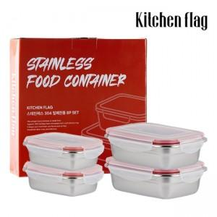 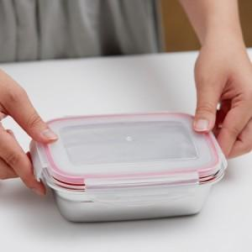

【상세/제작정보】 | * 최고급 소재인 스테인레스 304 소재로 제작되어 색이나 냄새 배임이 거의 없습니다<br>* 실리콘 패킹으로 수분의 증발과 냄새를 차단하여 음식의 신선함을 오래 유지시켜 줍니다

【인쇄/포장옵션】 | 스티커 / 포장불가능

【공급단가】 | 수량 | 20~ | 100~ | 300~ | 500~ | 1,000~
*VAT별도 | 단가 | 23,400원 | 22,140원 | 21,060원 | 20,520원 | 20,160원

【상품 URL】 | https://www.synergygift.co.kr:443/src/goods_detail.php?gdno=43124

